Sheet1
中山大学附属第一医院神经科值班床采购项目报价清单
序号 | 产品名称 | 规格/型号 | 单位 | 数量 | 单价（元） | 总价（元） | 备注
1 | 上下铺 值班床 | 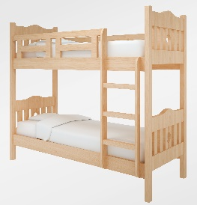 一、材质说明： 1、精选橡木实木框架； 2、床板为12mm环保夹板； 二、结构/配置： 1、四腿落地，榫卯结构，颜色为木本色； 2、实木枋床板2件； 3、木质扶梯，含50mm厚棕床垫2张 三、五金配件：ø15mm大床连接件，结构稳固，塑料脚钉； 四、尺寸：1990*1170*1780 大概样式: | 套 | 3 |  | 0 | 送货安装地点：南沙院区
合计： |  |  |  |  | ¥0.00
（大写）：
说明：1、以上报价含税及运输安装费等一切费用； 2、整体质保五年整
 |  |  | 报价单位：
 |  |  | （加盖公章）
 |  |  | 联系人：
 |  |  | 联系电话：
 |  |  | 报价时间：

